KEERR
TC [ARS/USD] |  | 2024-04-23 | 872 |  |  | Referencia

N° | ITEMS A COTIZAR | Costo Scio [ARS] | k | UM | Precio [ARS/UM] | Origen | Precio max USD/UM | Origen | Precio min | Costo [ARS/UM] | Venta [ASR] | CP [ARS] | CP [%]
1 | Servicio de Reposición | 738 | 1.90 | día | 1,402 | VISTA | 1,746 |  | 986 | 738 | 1,402 | 587 | 42%
2 | Servicio de Recorredor | 272 | 2.63 | día | 714 | VISTA | 714 |  |  | 272 | 714 | 403 | 56%

Ítem | Descripción | UM | Precio [USD/UM]
1 | Servicio de Reposición | Día | 1,402
2 | Servicio de Recorredor | Día | 714

Colocar notas en la cotización en word
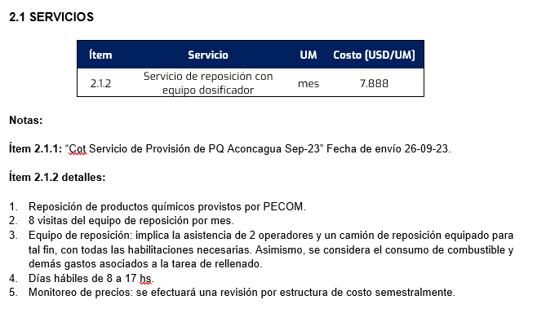
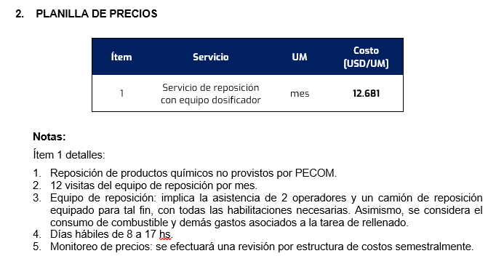

 |  |  |  |  |  |  |  |  |  |  |  | 1056.75

Vehiculos
 |  |  | 297,000.00
 |  |  |  |  | 30%
Nombre / Modelo | Cant. | Año | Monto amortiza-ble | Periodo Amort. (meses) | Valor Res. | Amortiz. Mensual | Patentes | VTV | Seguros | Otros Costos mensuales | Costo mensual por tenencia / Alquiler | Hs x mes | Costo por Hora | Combustible |  |  | Neumáticos |  |  | Mantenimiento y Rep. (por Km) | Costo por Km
 |  |  |  |  |  |  |  |  |  |  |  |  |  | Precio por Lts | Lts / Km | Costo por Km | Precio Juego | Duración (en Km) | Costo por Km

MB Atego 1721-48 C/S | 1 | 0km | 103,950,000.00 | 120 | 0.30 | $ 606,375.00 | 6,666.67 | $ 75,250.00 | 3,400.00 | 375,000.00 |  |  |  | $ 344.00 | 0.25 | $ 86.00 | $ 1,800,000 | 30,000 | $ 60.00 |  | $ 146.00
FORD-NUEVA RANGER DC 4X2 XL 2.2L D | 1 | 2017 |  |  |  | $ 490,000.00 |  |  |  | 109,133.33 | $ 599,133.33 | 200 | $ 2,995.67 | $ 344.00 | 0.10 | $ 34.40 | $ 880,000 | 30,000 | $ 29.33 | $ 0.00 | $ 63.73
TOYOTA-HILUX 4X4 CABINA DOBLE DX 2.4 T | 1 | 2017 |  |  |  | $ 490,000.00 |  |  |  | 109,133.33 | $ 599,133.33 | 200 | $ 2,995.67 | $ 344.00 | 0.10 | $ 34.40 | $ 880,000 | 30,000 | $ 29.33 | $ 0.00 | $ 63.73
TOYOTA-HILUX 4X4 CABINA DOBLE DX 2.4 T | 1 | 2019 |  |  |  | $ 490,000.00 |  |  |  | 109,133.33 | $ 599,133.33 | 200 | $ 2,995.67 | $ 344.00 | 0.10 | $ 34.40 | $ 880,000 | 30,000 | $ 29.33 | $ 0.00 | $ 63.73
TOYOTA-HILUX 4X4 CABINA DOBLE DX 2.4 T | 1 | 2022 |  |  |  | $ 490,000.00 |  |  |  | 109,133.33 | $ 599,133.33 | 200 | $ 2,995.67 | $ 344.00 | 0.10 | $ 34.40 | $ 880,000 | 30,000 | $ 29.33 | $ 0.00 | $ 63.73
TOYOTA-HILUX 4X4 CABINA DOBLE DX 2.4 T | 1 | 2022 |  |  |  | $ 490,000.00 |  |  |  | 109,133.33 | $ 599,133.33 | 200 | $ 2,995.67 | $ 344.00 | 0.10 | $ 34.40 | $ 880,000 | 30,000 | $ 29.33 | $ 0.00 | $ 63.73
TOYOTA-HILUX 4X4 CABINA DOBLE DX 2.4 T | 1 | 2023 |  |  |  | $ 490,000.00 |  |  |  | 109,133.33 | $ 599,133.33 | 200 | $ 2,995.67 | $ 344.00 | 0.10 | $ 34.40 | $ 880,000 | 30,000 | $ 29.33 | $ 0.00 | $ 63.73
TOYOTA-HILUX 4X4 CABINA DOBLE DX 2.4 | 1 | 2023 |  |  |  | $ 490,000.00 |  |  |  | 109,133.33 | $ 599,133.33 | 200 | $ 2,995.67 | $ 344.00 | 0.10 | $ 34.40 | $ 880,000 | 30,000 | $ 29.33 | $ 0.00 | $ 63.73
 |  |  |  |  |  |  |  |  |  |  |  |  | $ 20,969.67 |  |  |  |  |  |  |  | $ 592.13

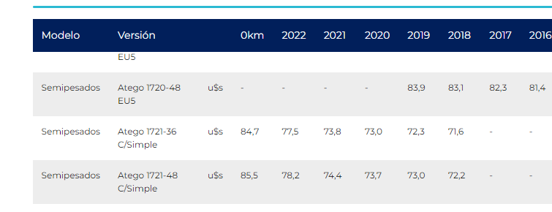
 |  |  |  |  |  |  |  |  |  | Ítem | Pick Up | Camión |  | Equipo | Ítem | Valor USD
 |  |  |  |  |  |  |  |  |  | Alquiler | 1400 | 1976 |  | Pick Up | Alquiler | 1400
 |  |  |  |  |  |  |  |  |  | Mantenimiento | 311 | 1071 |  |  | Mantenimiento | 311 | 0.22244897959
 |  |  |  |  |  |  |  |  |  | Comb y Lub [km] | 0.18 | 0.417 |  |  | Comb y Lub [km] | 0.18
 |  |  |  |  |  |  |  |  |  |  |  |  |  | Camión | Alquiler | 1976
 |  |  |  |  |  |  |  |  |  |  |  |  |  |  | Mantenimiento | 1071 | 0.54214907895
 |  |  |  |  |  |  |  |  |  |  |  |  |  |  | Comb y Lub [km] | 0.417

FA
Formula de Ajuste para Servicios

${TS}_{n}=TSO ×(73\%×\frac{{MO}_{n}}{{MO}_{o}}+6\%×\frac{{GO}_{n}}{{GO}_{o}} +20,88\%×\frac{{IPIM}_{n}}{{IPIM}_{o}}$ )

Estructura de Costo | Índice en formula | Fuente | Mes base | Incidencia | Reposición (x día)

Mano de Obra | MO | Según variación de Salario testigo de acuerdo con CCT 644/12 | Nov-23 | 73% | 66.22%
Combustibles - Lubricantes | GO | Secretaría de energía de la nación - Gasoil Grado 3 - Precio Venta al Publico - Petro Oeste SRL (http://res1104.se.gob.ar/) | Sep-23 | 6% | 10.13%
Insumos generales / Móviles | IPIM | Indec | Sep-23 | 21% | 23.64%
 |  |  |  | 100.0%
La aplicación de la formula se realizará cuando se origine alguna de las siguientes condiciones:
ü Semestralmente.
ü Cuando existan variaciones en el costo de mano de obra según CCT644/12.
ü Cuando la variación mensual sea superior al 5%, o exista una variación acumulada superior al 15%.

